상품제안서
라운드 고급 7종 손톱깎이(부엉이)코털가위 | 상품코드: F05161

 |  |  |  |  |  |  | 02-412-0044 | www.easy1.co.kr
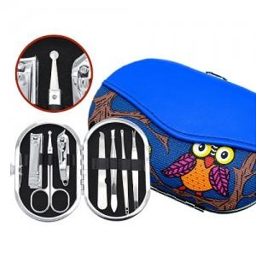

【상세/제작정보】

【인쇄/포장옵션】 | 실크 / 포장지포장

【공급단가】 | 수량 | 150~ | 500~ | 1,000~ | 2,000~ | 3,000~
*VAT별도 | 단가 | 2,980원 | 2,860원 | 2,750원 | 2,640원 | 2,570원

【상품 URL】 | http://www.easy1.co.kr/src/goods_detail.php?gdno=5161

